Постановка задачи
Задача размещения завода

Производитель продуктов питания располагает мощностями по производству сгущенки, расположенными
в г. Тимашевск и г. Ярославль. Продукция этих заводов доставляется покупателям.
Данные о размещении покупателей и прогноз спроса даны в таблице.

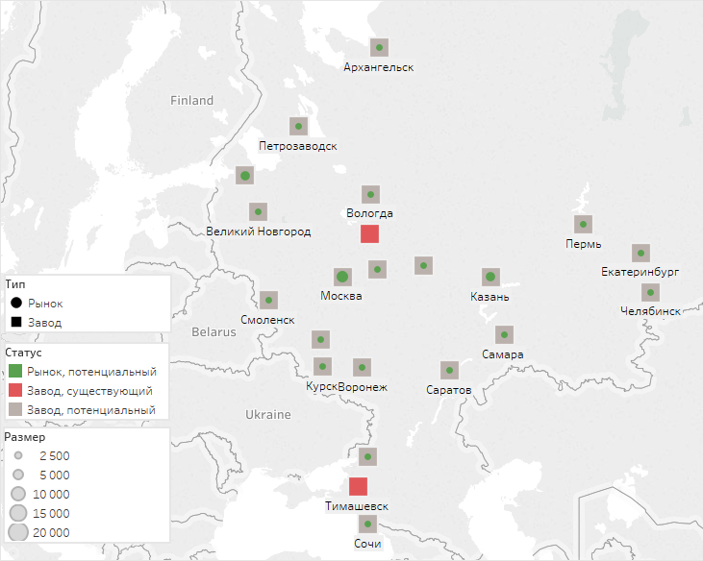
Покупатель | Спрос, т
Архангельск | 2500
Владимир | 2500
Вологда | 2500
Воронеж | 2500
Екатеринбург | 2500
Казань | 5000
Курск | 2500
Москва | 7500
Нижний Новгород | 2500
Новгород | 2500
Орел | 2500
Пермь | 2500
Петрозаводск | 2500
Ростов-на-Дону | 2500
Самара | 2500
Санкт-Петербург | 5000
Саратов | 2500
Смоленск | 2500
Сочи | 2500
Челябинск | 2500
Итог | 60000

Заводы | Мощность
Ярославль | 20000
Тимашевск | 20000
Итог | 40000

Исходные данные в подготовленном для модели формате содержатся в файле на вкладках customers и plants
Транспортный тариф составляет 3 рубля за 1 т-км

Чтобы покрыть спрос, принято решение открыть еще один завод мощностью 20 000 т

Требуется:
1) Определить, в каком городе наиболее выгодно разместить новый завод
Минимальное и максимальное число заводов следует сделать параметрами модели
Также необходимо предусмотреть, что выбранные заводы можно будет принудительно открыть

2) Определить, с какого завода должна поставляться продукция каждому покупателю
по критерию наименьших общих затрат на транспортировку

3) Сохранить отчет по решению в виде таблицы в Excel

4) Визуализировать в Tableau результаты решения - структуру затрат и карту размещения объектов и потоков

Как получить координаты
Как получить координаты в Yandex Maps:
1. Зайдите на сайт maps.yandex.ru
2. Нажмите правую кнопку мыши в выбранной точке (также можно выбрать метку или воспользоваться поиском по названию)
3. Из контекстного меню карты выберите пункт "Что здесь"
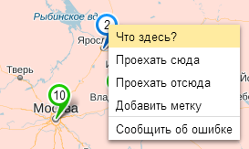

4. Перепишите координаты в градусах из информационной панели в левой части экрана
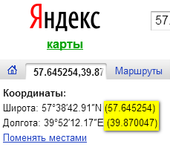

Примечание. Достаточно указывать коордитнаты с точностью 2 знака после запятой.
1 градус широты примерно равен 111 км, поэтому 0.01 градуса даст ошибку порядка 1 км

